Sheet1
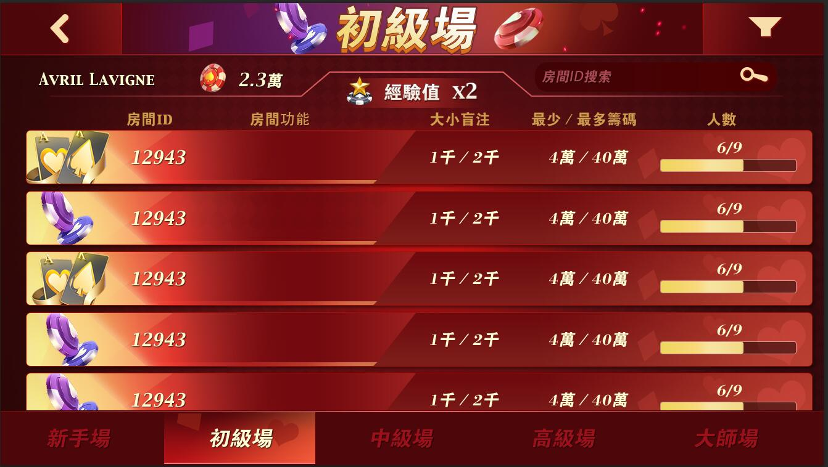
房间界面调整
 |  |  |  |  |  |  |  |  |  |  | 房间搜索功能移到右上角
 |  |  |  |  |  |  |  |  |  |  | 房间列表整体上移
 |  |  |  |  |  |  |  |  |  |  | 具体效果参考美术效果图

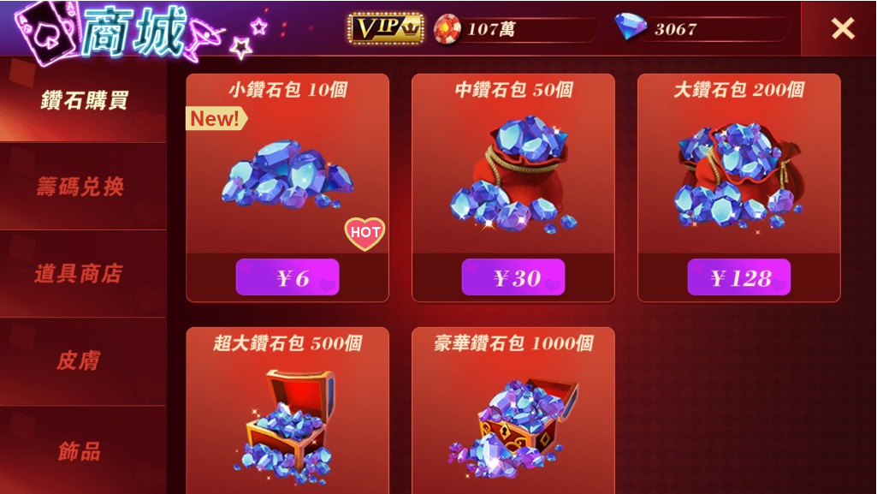
商城调整
 |  |  |  |  |  |  |  |  |  |  | 商城新增【NEW】和【HOT】标签

 |  |  |  |  |  |  |  |  |  |  | 新版本商城需调整为由服务器控制以下配置：
 |  |  |  |  |  |  |  |  |  |  |  | 商品ID | 商品的唯一ID
 |  |  |  |  |  |  |  |  |  |  |  | 商品分类 | 商品在界面左侧的类别
 |  |  |  |  |  |  |  |  |  |  |  | 商品排序 | 数值越小越靠前
 |  |  |  |  |  |  |  |  |  |  |  | 是否上架 | 决定该商品是否显示在商城内出售
 |  |  |  |  |  |  |  |  |  |  |  | 道具ID | 该商品所包含的道具ID，决定该商品的名称与图标/描述/有效期展示
 |  |  |  |  |  |  |  |  |  |  |  | 道具数量 | 该商品包含指定道具ID的数量
 |  |  |  |  |  |  |  |  |  |  |  | 售价 | 该商品的售价，包含货币/钻石/筹码/积分等单位
 |  |  |  |  |  |  |  |  |  |  |  | 折扣/加赠 | 套用老版本的折扣/加赠接口数据
 |  |  |  |  |  |  |  |  |  |  |  | NEW标签 | NEW标签是否展示
 |  |  |  |  |  |  |  |  |  |  |  | HOT标签 | HOT标签是否展示

 |  |  |  |  |  |  |  |  |  |  | 商城上架2个圣诞节的新皮肤：
 |  |  |  |  |  |  |  |  |  |  |  | 是否上架 | 皮肤名称 | 排序 | 皮肤说明 | 价格 | NEW | HOT
 |  |  |  |  |  |  |  |  |  |  |  | 1 | 乔巴 | 20 |  | 50k
 |  |  |  |  |  |  |  |  |  |  |  | 1 | 水冰月 | 21 |  | 50k
 |  |  |  |  |  |  |  |  |  |  |  | 1 | 小白鼠 | 22 |  | 50k
 |  |  |  |  |  |  |  |  |  |  |  | 1 | 小黄猫 | 23 |  | 50k
 |  |  |  |  |  |  |  |  |  |  |  | 1 | 小兔子 | 24 |  | 50k
 |  |  |  |  |  |  |  |  |  |  |  | 1 | 熊本熊 | 25 |  | 50k
 |  |  |  |  |  |  |  |  |  |  |  | 1 | 小黄人 | 26 |  | 50k
 |  |  |  |  |  |  |  |  |  |  |  | 1 | 海盗 | 27 |  | 50k
 |  |  |  |  |  |  |  |  |  |  |  | 1 | 钢铁侠 | 28 |  | 50k
 |  |  |  |  |  |  |  |  |  |  |  | 1 | 奇异博士 | 29 |  | 50k

 |  |  |  |  |  |  |  |  |  |  |  | 1 | 水灯节 | 30 | 拥有天灯的水灯节豪华皮肤 | 100k
 |  |  |  |  |  |  |  |  |  |  |  | 1 | 金色质感 | 31 | 金色质感的皮肤象征着皇家荣誉 | 100k
 |  |  |  |  |  |  |  |  |  |  |  | 1 | 天空气球 | 32 | 蓝天白云上飘荡着悠闲的气球 | 100k
 |  |  |  |  |  |  |  |  |  |  |  | 1 | Sakura | 33 | Cardcaptor Sakura 主题皮肤 | 100k
 |  |  |  |  |  |  |  |  |  |  |  | 1 | 易拉罐 | 34 | 易拉罐头盔可以保护头部 | 100k

 |  |  |  |  |  |  |  |  |  |  |  | 1 | Jingle bells | 10 | Jingle bells, jingle bells, jingle all the way！ | 100k | 1
 |  |  |  |  |  |  |  |  |  |  |  | 1 | 圣诞帽 | 11 | 没有什么比圣诞帽更适合这个节日了！ | 100k | 1

主界面/牌桌调整
 | 新增圣诞节主界面资源/飘雪特效
 | 新增圣诞节牌桌资源
 | 新增圣诞节默认荷官资源

 | 以上资源需由服务器控制进行切换，仅在圣诞节活动期间替换展示

互动表情调整
 | 去除客户端发送互动表情的间隔，改为由服务器控制转发间隔

 | 新版本互动表情需调整为由服务器控制以下配置：
 |  | 互动表情ID | 互动表情的唯一ID，决定该互动表情的名称/动画资源/音效
 |  | 排序 | 数值越小越靠前
 |  | 所需VIP等级 | 使用该互动表情所需的VIP等级

 | 新增1个互动表情：
 |  | 名称 | 排序 | VIP
 |  | 香槟 | 1 | 3
 |  | 水枪 | 2 | 3
 |  | 鲨鱼 | 3 | 3
 |  | 机枪 | 4 | 3
 |  | 导弹 | 5 | 3
 |  | 相机 | 6 | 2
 |  | 弹弓 | 7
 |  | 雪球 | 8
 |  | 咖啡 | 9
 |  | 飞吻 | 10
 |  | 啤酒 | 11
 |  | 回旋镖 | 12
 |  | 雪茄 | 13
 |  | 炸弹 | 14
 |  | 鸡蛋 | 15
 |  | 玫瑰 | 16
 |  | 蛋糕 | 17
 |  | 圣诞节 | 18 | 3

百人场入场限制调整
 | 百人场入场限制调整:
 |  | 场次 | 基本奖池筹码 | 上庄最低筹码 | 庄家最低筹码 | 区域最大下注 | 单人最大下注 | 坐下筹码 | 进入筹码 | 进入等级
 |  | 低级场 | 10m | 120m | 40m | 5m | 5m | 500k | 10k | 5

 | 在低级场增加一个500k的下注额度按钮

每日任务调整
 | 新增一个牌局内每日任务：
 |  | 任务类型 | 任务名称 | 任务说明 | 数量 | 奖励
 |  | 每日任务 | 添加好友 | 添加3个好友 | 3 | 2000
 |  | 每日任务 | 加强友谊 | 免费送筹码3次 | 3 | 2000
 |  | 每日任务 | 德州达人 | 进行XXX场牌局 |  | 100000

 | 注：具体牌局与奖励数值待定

